Sheet1
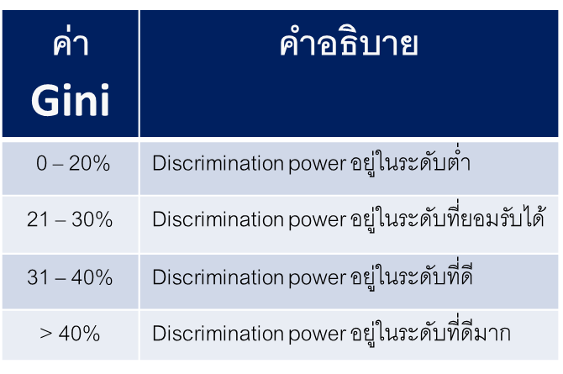
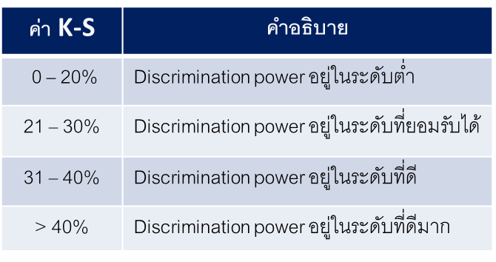
CRR-Corporate | 2563 | 2564 | 2563 | 2564
KS | 44.22% | 70.16% | ดีมาก | ดีมาก
Gini | 45.03% | 68.35% | ดีมาก | ดีมาก
PSI | - | 8.03% | - | การแจงแจงทั้งสองไม่แตกต่างกัน
Rank Ordering | Pass | Pass | Pass | Pass

CRR-SME | 2563 | 2564 | 2563 | 2564
KS | 43.96% | 71.91% | ดีมาก | ดีมาก
Gini | 61.31% | 72.94% | ดีมาก | ดีมาก
PSI | - | 10.09% | - | มีการเปลียนแปลงเล็กน้อย
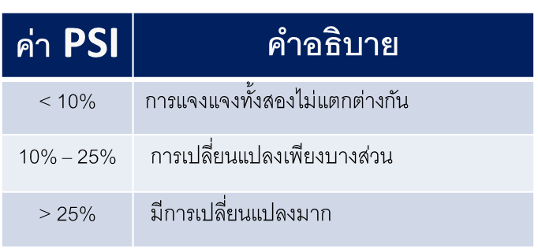
Rank Ordering | Pass | Pass | Pass | Pass

